GUIA DE LLENADO
GUIA DE LLENADO

 | Ciudad ,estado y fecha de origen de la solicitud

 | Esta es una referencia tanto para el cliente como para ALSUR, para mayor control en el No solicitudes enviadas evitando duplicidad. | Numero progresivo para control de solicitudes tanto para el cliente como para ALSUR se suguiere sea No. orden con el año ejemplo: la primera seria S01/2023 la segunda S02/2023 y asi sucesivamente
 | Tipo de solicitud Emisión o Sustitución
 | En el caso de sustitución Mencionar el motivo, el No. de Certificado a sustituir La solicitud debe contener los mismos datos actuales del certificado a sustituir
 | Volumen, precio, beneficiario y safra ( PV/OI)

 | No de Contrato, No de cliente; este dato se encuentra en la copia del contrato que le fue entregado por el Área Comercial. Verificar que el contrato se encuentre vigente. (a 9 pocisiones)
 | De acuerdoa refoma reforma LGTOC y LGOAAC DOF 26-mar-2024
 | RFC Depositante, domicilio de acuerdo a Constancia situacion Fiscal, datos de Represetante Legal
 | La clave del almacén y el domicilio deben ser exactamente igual al que aparece en en el alta del Almacen ante la Comision Nacional Bancaria y de Valores (CNBV) copia que de igual forma le entrega el Area Comercial y de igual forma aparece en su contrato o adenda en su caso

 | Para la descripción del producto debe contener la clase la variedad, el origen, presentación, subproducto y en caso de industrializados una descripción adicional para el llenado puede orientarse con el cuadro anexo en pestaña producto

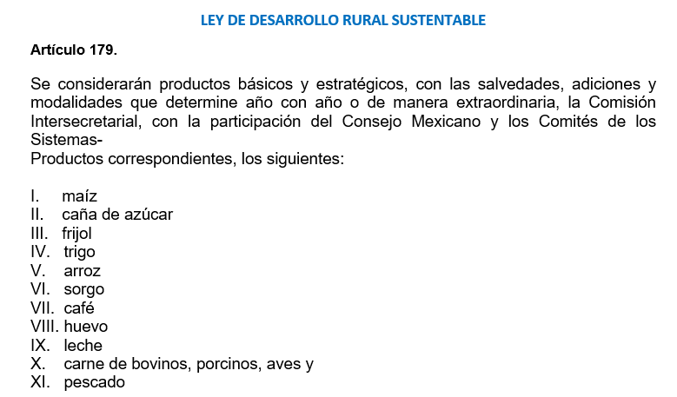
 | Productos básicos

 | Importacion: en este punto, si es producto importado se menciona país de origen de ultima enajenacion de entrada al pais mencionando numero de pedimento, es necesario enviar copia de pedimento en mencion.

 | Año de produccion
 | Para PV corresponde un año 2022
 | Para OI corresponden dos años 2022-2023
 | Ciclo Agrícola se refiere a Primavera-verano ú Otoño Invierno
 | Lugar de producción para el llenado de esta sección checar catalogo Clave INEGI totalmente indispensable.

 | Calidad:
 | Atención. De Acuerdo a los requerimientos de CNBV las calidades deben ser referenciadas por el cliente las cuales serán verificadas por la almacenadora. La calidad verificada y resultante de la Almacenadora Sur, S.A. sera la que se plasme en el certificado

 | Si mensiona que el producto cumple con la norma oficial de calidad seran verificados todos los parametros de calidad que dicta dicha norma. Tomando en cuenta que con un solo parametro que se encuentre fuera de rango su resultado sera fuera de Norma

 | Tipo de certificado será Negociable ó NO Negociable | El 27 de marzo de 2024, entró en vigor el DECRETO por el que se reforman, adicionan y derogan diversas disposiciones de la Ley General de Títulos y Operaciones de Crédito y de la Ley General de Organizaciones y Actividades Auxiliares del Crédito
 |  | Es importante destacar que esta reforma deroga la figura de Bono de prenda, por lo que a partir del 27 de marzo
 |  | Almacenadora Sur dejó de emitir bonos de prenda.
 | Numero de días que requiere la vigencia en dias como maximo 365 dias dependiendo de las condiciones y Naturaleza del producto a certificar
 | Granos y precederos no mayor a 180 dias
 | En el volumen a certificar de especificarse la unidad de medida que puede ser toneladas, litros, cajas

 | Se debe especificar el No de certificados a emitir y el desglose de los mismos de acuerdo al volumen requerido para cada uno
 | el precio especficafo por unidad de medida y divisa

 | En a favor de:, incluir el No Identificador de beneficiario, el cual puede ser el mismo numero de cliente, (en caso de ser el beneficiario nuevo consultar con el area de Certificacion) incluir el nombre completo razón social del beneficiario, el domicilio completo de acuerdo a Constacia situacion fiscal con no interior exterior colonia, código postal, ciudad y población. asi como RFC.
 | Datos de Represetante Legal

 | Especificar si cuenta o no cuenta con dicha cobertura
 | y cual; ya sea PUT ó CALL

 | Confirmar la propiedad de la mercancia a certificar, en caso de ser otro especificar nombre completo

 | Póliza de Seguro: mencionar nombre completo de la aseguradora , No. de póliza y la vigencia de la misma

 | Mencionar si seran pignorados con alguna institucion
 | financiera.

 | Mencionar en que oficina Alsur serán entregados los certificados y la persona a quien será entregados nombre completo.
 | Confirmar por correo electronico adjuntando identificacion oficial vigente

 | La firma debe ser del bodeguero habilitado, auxiliar o persona que firma contrato con Almacenadora Sur de acuerdo a las firmas autorizadas que se envíen en cartas de reconocimiento de firmas previo a la solicitud NO SE ADMITEN FIRMAS POR AUSENCIA

